Sheet1
FBA订单（V3）
客户订单号(FBA号) |  |  | FBA19JMKBVJW
运输方式 |  |  | 美国包税海卡(正班)
Amazon Reference ID |  |  | 4F7O73TF
收件人(仓库代码) |  |  | SCK8
收件人公司
国家 |  |  | 美国
收件省份 |  |  | CA
收件城市 |  |  | OAKLEY
收件地址 |  |  | 4700 WILBUR AVE
收件电话 |  |  | 0
邮编 |  |  | 94561
收件人email
报关(否/是) |  |  | 否
VAT号
EORI
VAT注册名
VAT注册地址
自定义信息
No.of Pkgs(箱号) | 子单号(同箱号) | GW/CTN(Kg)重量 | 长(cm) | 宽(cm) | 高(cm) | Products Name中文品名 | Products Name英文品名 | Qty/CTN(pc)数量 | GW(KG)产品毛重 | Vauel申报(USD) | HS CODE(海关编码) | Material(材质) | Purpose(用途) | 是否带电(Y/N) | 是否带磁(Y/N) | 产品图片 | 图片链接 | 产品销售价格 | 销售地址 | 产品电池类型 | Brand(品牌) | Model（型号） | 单个产品净重(kg) | 货箱净重(kg) | 币种(默认：USD) | 原产地(默认：CN) | 税则号 | 配货
FBA19JMKBVJWU000001 | FBA19JMKBVJWU000001 | 8.45 | 58.3 | 47.2 | 41.4 | 单肩包 | Shoulder Bag | 8 | 0.8428 | 20.57 | 4202220000 | PU | Put things | N | Y | 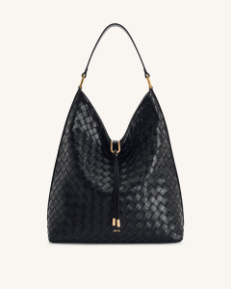 |  |  |  |  | JW PEI | 8T026-12

